命名规则与尺寸表
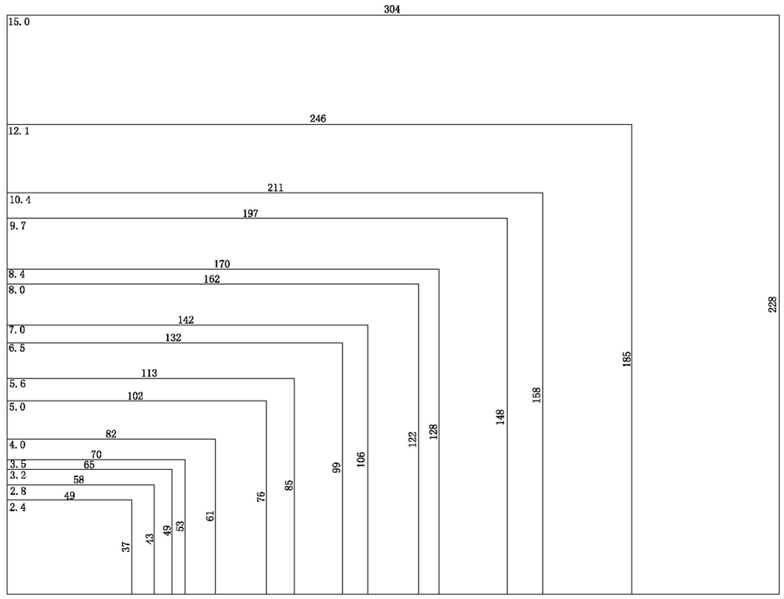

命名规则
产品命名举例：SDWe070T01T
SDWe |  | SDWe内核，支持组态VGUS4.3
070 |  | 显示窗口对角线尺寸，070代表7英寸
T |  | T系列：工业类应用
 |  | C系列：消费类及商业类应用
 |  | K系列：超宽温类应用，提供-40超宽温屏
01 |  | 所选液晶屏品牌型号不同、分辨率不同
T |  | N-不带触摸屏
 |  | T-带电阻触摸屏
 |  | C-电容触摸屏
SDWe内核是中显科技自SDW内核之后，于2015年针对全尺寸应用的又一力作，涵盖3.5寸到15英寸各种规格；
基于创新主控平台VT95288L128设计（VT95144L128升级版本）；
全面更新CPU主频至180MHz；
一贯的低功耗设计；
支持音频、视频播放；
支持外接矩阵键盘；
支持U盘读写下载；
支持USBmini接口在线调试下载；
无与伦比的辐射骚扰度指标，助您轻松通过EMI B级测试指标（医疗器械强制最高标准）；
软件支持组态VGUS4.3，全系列产品具有统一的开发方式。

屏幕尺寸、分辨率、窗口尺寸对照表
比例 | 屏幕尺寸 | 分辨率 |  |  | 窗口尺寸
4：3 | 2.4 | 320*240 |  |  | 49x37
 | 2.8 | 320*240 |  |  | 58x43
 | 3.2 | 320*240 |  |  | 65x49
 | 3.5 | 320*240 | 640*480 |  | 70x53
 | 4 | 320*240 |  |  | 82x61
 | 5 | 320*240 | 640*480 |  | 102x76
 | 5.6 | 320*240 | 640*480 |  | 113x85
 | 5.7 | 320*240 | 640*480 | 1024*768 | 115x86
 | 6.5 | 640*480 |  |  | 132x99
 | 7 | 800*600 | 1024*768 |  | 142x106
 | 8 | 800*600 | 1024*768-IPS |  | 162x122
 | 8.4 | 640*480 | 800*600 | 1024*768 | 170x128
 | 9.7 | 1024*768-IPS |  |  | 197x148
 | 10.4 | 800*600 | 1024*768 |  | 211x158
 | 12.1 | 800*600 | 1024*768 |  | 246x185
 | 15 | 1024*768 |  |  | 304x228
16：9 | 3.5 | 480*320 |  |  | 86x52
 | 4 | 800*480-IPS |  |  | 86x52
 | 4.3 | 480*272 |  |  | 95x54
 | 5 | 480*272 |  |  | 111x63
 |  |  | 800*480 |  | 108x65
 |  |  |  | 854*480-IPS | 110x62
 | 6.2 | 800*480 |  |  | 138x77
 | 7 | 800*480 | 1024*600-IPS |  | 154x86
 | 8 | 800*480 | 1024*600 |  | 177x99
 | 9 | 800*480 | 1024*600 |  | 198x117
 | 10.1 | 1024*600 |  |  | 223x125
 | 10.2 | 800*480 |  |  | 222x133
表中黄色背景部分是目前已经量产的屏幕，其余屏幕可以定制

16：9各尺寸窗口大小示意图（单位：mm）
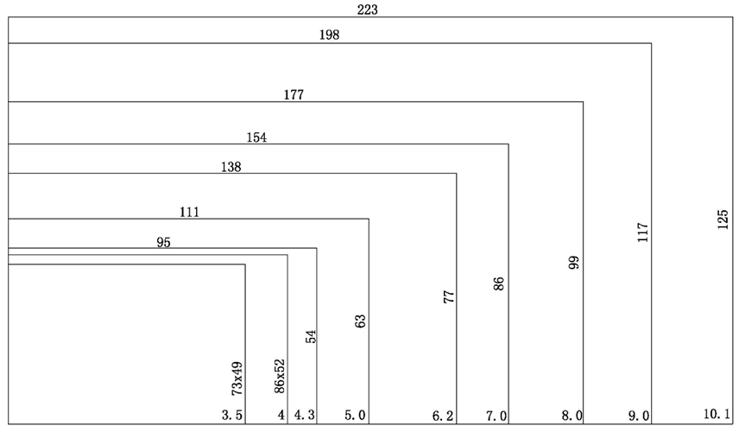

4:3各尺寸窗口大小示意图（单位：mm）

